对账
订单号 | 入住日期 | 离店日期 | 应收 |  |  |  | ,
999223407967835 | 2023-07-21 | 2023-07-23 | 240 | 240.00 | 3182652 | 0 | ,3182652 | 直采
999224129844876 | 2023-07-20 | 2023-07-23 | 183.59 | 183.60 | 3366341 | -0.01 | ,3366341 | 直采
999224786699311 | 2023-07-22 | 2023-07-23 | 30.04 | 30.00 | 3508035 | 0.04 | ,3508035 | 直采
999224873683751 | 2023-07-19 | 2023-07-23 | 339.16 | 339.16 | 3530899 | 0 | ,3530899 | 直采
999224917451950 | 2023-07-22 | 2023-07-23 | 116.2 | 116.20 | 3540748 | 0 | ,3540748 | 直采
999225001032319 | 2023-07-22 | 2023-07-23 | 92.86 | 92.86 | 3561568 | 0 | ,3561568 | 直采
999225006243948 | 2023-07-22 | 2023-07-23 | 179.64 | 179.64 | 3563110 | 0 | ,3563110 | 直采
999225062140560 | 2023-07-20 | 2023-07-23 | 113.82 | 113.82 | 3578077 | 0 | ,3578077 | 直采
999225488117726 | 2023-07-22 | 2023-07-23 | 63.03 | 63.03 | 3666161 | 0 | ,3666161 | 直采
999225496779308 | 2023-07-22 | 2023-07-23 | 63.73 | 63.73 | 3667650 | 0 | ,3667650 | 直采
999225502845501 | 2023-07-22 | 2023-07-23 | 49.41 | 49.41 | 3669025 | 0 | ,3669025 | 直采
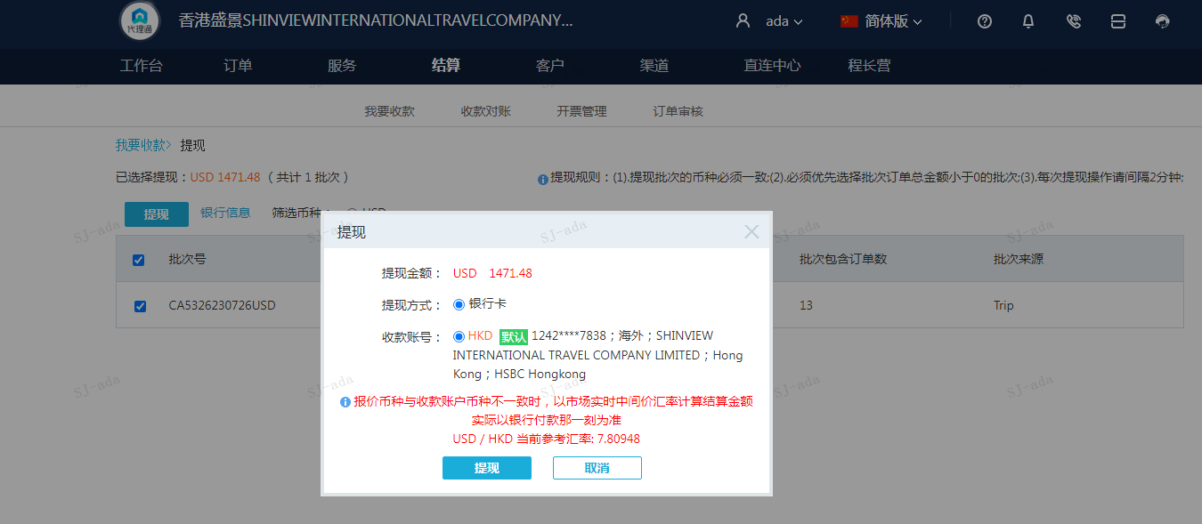
 |  |  | 1471.48
 |  |  | USD 1471.48

A230726093815911 | 1471.48 | 11491.49
USD / HKD 当前参考汇率: 7.80948
总计：1471.48 USD/ 11491.49 HKD

